关系图
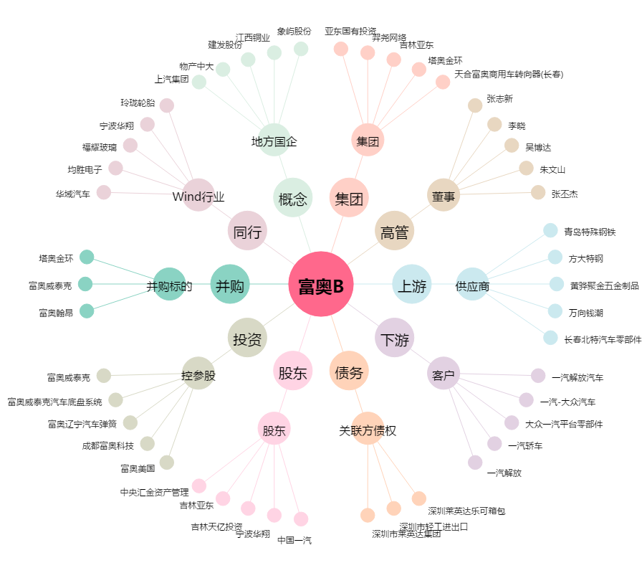
富奥B[200030.SZ] - 关系概览图

